상품제안서
브리츠 C타입 유선이어폰 | 상품코드: S38750

 |  |  |  |  |  |  | 02-713-8555 | www.synergygift.co.kr
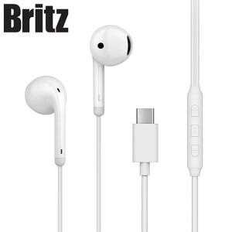

【상세/제작정보】 | <p><span style="font-size: 14pt;">※ 제품에 인쇄 불가합니다.</span></p><p><span style="font-size: 14pt;">※ 라벨스티커 제작 및 부착 진행시 기본 사이즈 64*34mm</span></p>

【인쇄/포장옵션】 | 라벨스티커 / 포장지포장

【공급단가】 | 수량 | 30~ | 50~ | 100~ | 500~ | 1,000~
*VAT별도 | 단가 | 18,300원 | 17,700원 | 17,100원 | 16,100원 | 15,900원

【상품 URL】 | https://www.synergygift.co.kr:443/src/goods_detail.php?gdno=38750

